Custos das máquinas
Custos das máquinas
Máquina de costura industrial em coluna = 591.68€
Máquina de costura overloque = 412.21€
Caseadeira = 3696.99€
Botoneira = 7393.98€
Custo total das máquinas = 4 * 591.68€ + 4 * 412.21€ + 1 * 3696.99€ + 1 * 7393.98€ = 15106.50€

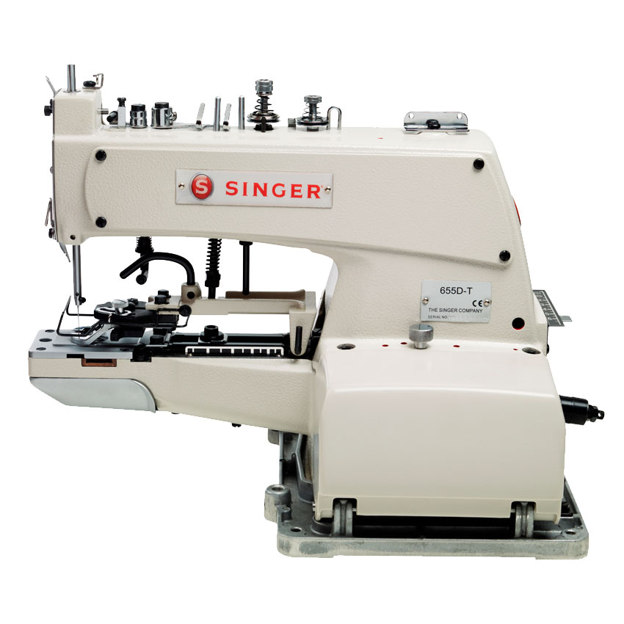
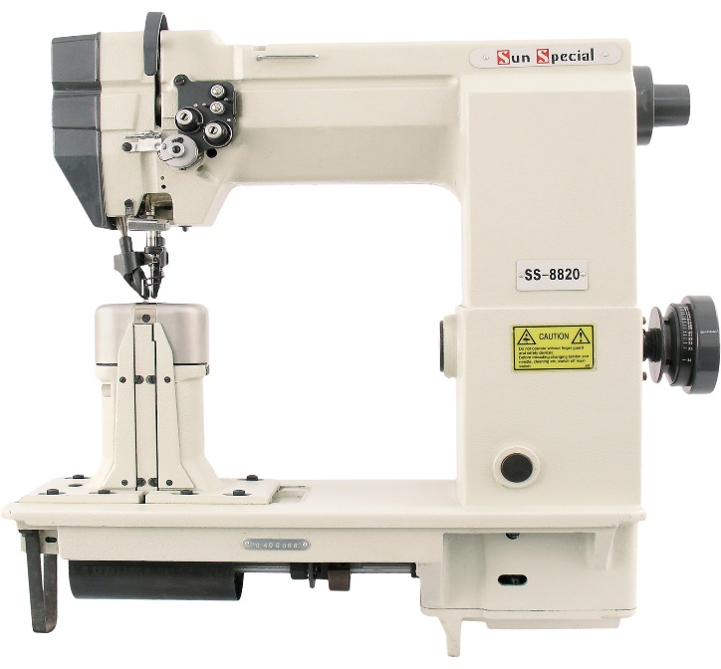
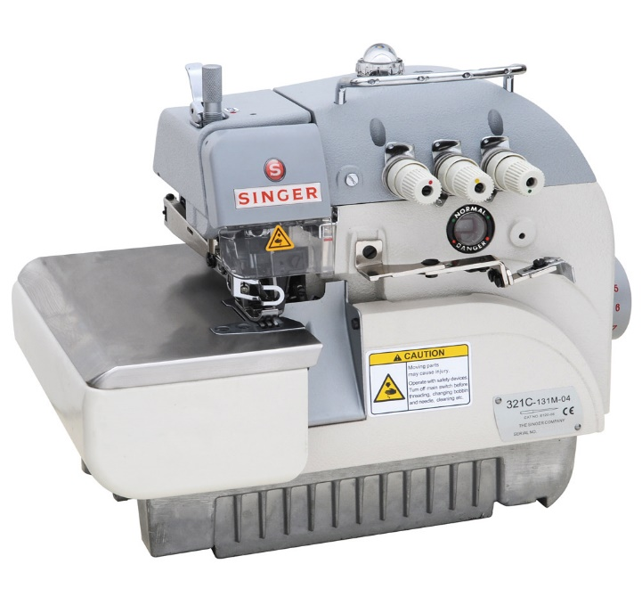
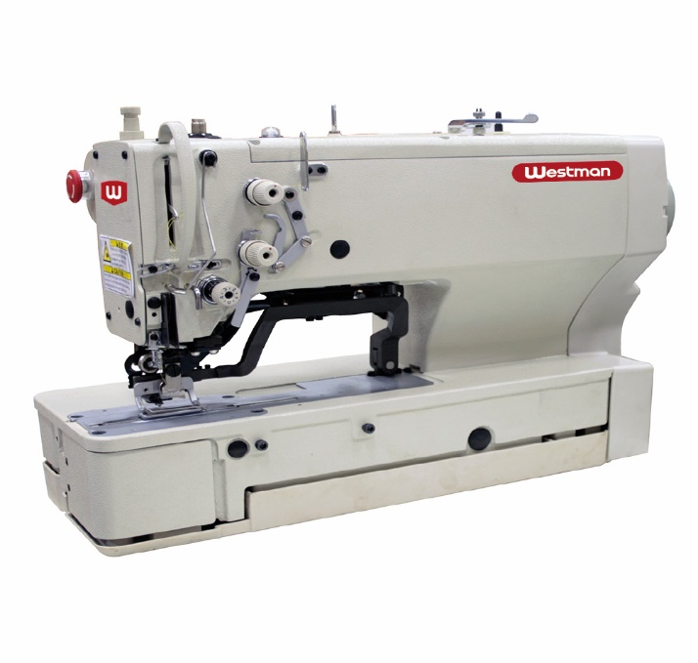

Máquina de costura industrial em coluna = 591.68€ | Máquina de costura overloque = 412.21€ | Caseadeira = 3696.99€ | Botoneira = 7393.98€

Custos das obras
Custos das obras
Obras no telhado = 4000€
Substituição de duas janelas = 2000€
Custo total das obras = 4000€ + 2000€ = 6000€

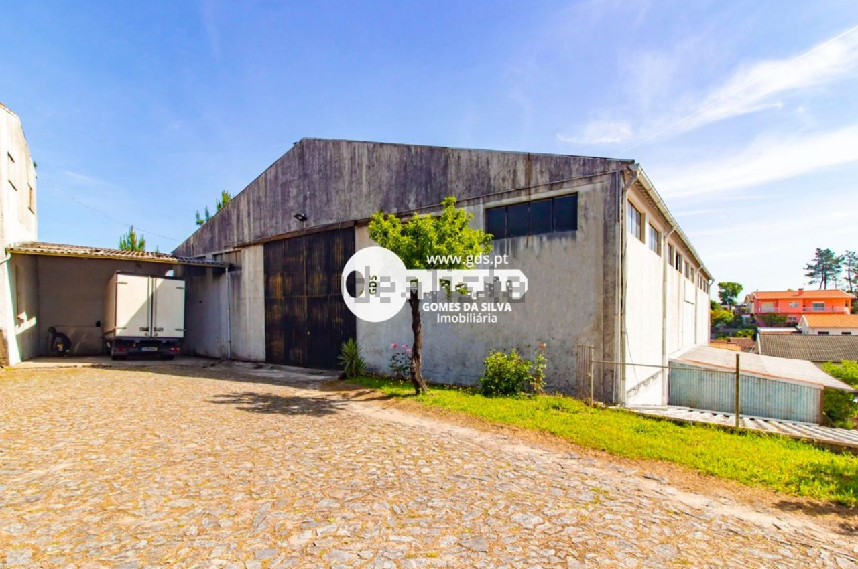
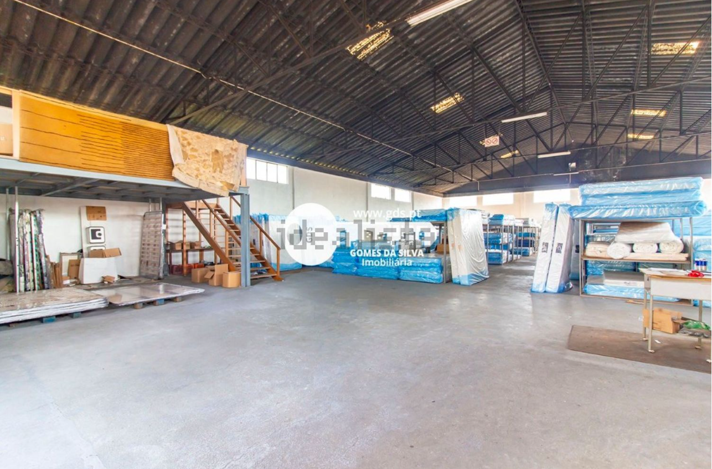

Exterior do armazém - duas das janelas da lateral estão estragadas e é necessário subtituir ficando o preço em 2000€ | Interior do armazém - é possivel notar que o telhado não está nas melhores condições e precisa de alguns arranjos ficando o valor final em 4000€

Receitas anuais
Receitas anuais
Atualmente a nossa capacidade de produção é de 200 peças por mês, mais especificamente 80 pares de botas, 60 jardineiras e 60 casacos. O preço de cada par de botas é 43€, as jardineiras são 45€ e os casacos vendem por 50€; obtemos assim uma receita anual de quase 110000€.

80 botas * 43€ = 3440€
60 jardineiras * 45€ = 2700€
60 casacos * 50€ = 3000€
Receita anual = 12 * 3440€ + 12 * 2700€ + 12 * 3000€ = 109680€

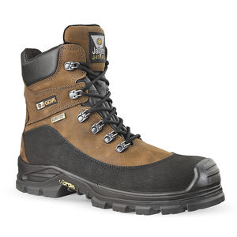
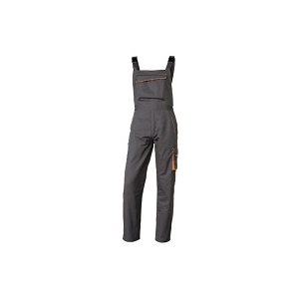
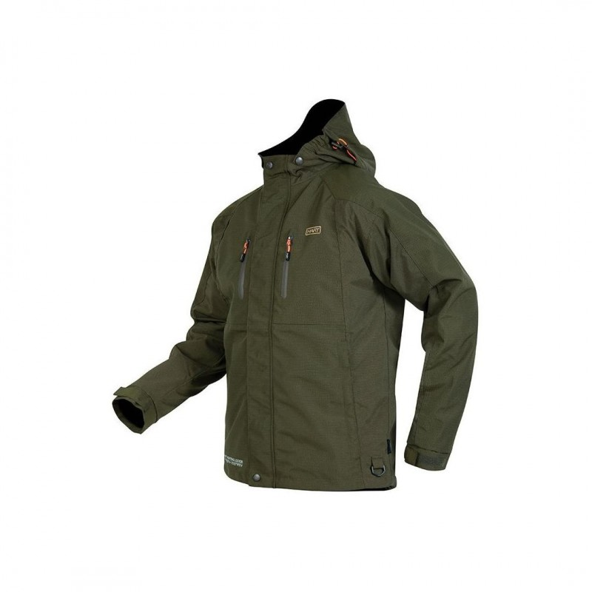

Botas de trabalho = 43€ | Jardineiras = 45€ | Casaco de caça = 50€

Avaliação do projeto
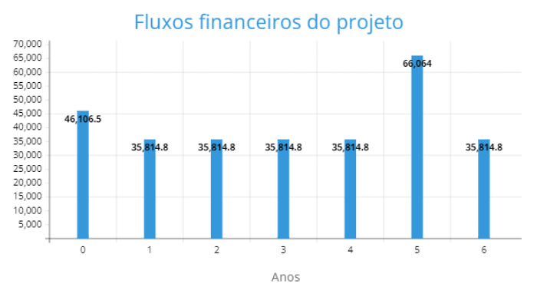
Avaliação do projeto
VAL = 104473€
TIR = 78.10%

Conclusão
O VAL positivo de 104473€ indica que o projeto tem a capacidade de gerar um fluxo de caixa líquido positivo ao longo do tempo, após considerar o custo do capital investido. Isso sugere que o investimento na AgriWear pode ser lucrativo e compensar o capital inicial investido. Além disso, a TIR de 78,10% supera a taxa de retorno mínima exigida de 15%. Isso indica que a AgriWear tem um potencial retorno significativo sobre o investimento realizado, superando os custos de oportunidade de investimentos alternativos. Esses resultados positivos sugerem que o investimento na AgriWear possui uma sólida perspectiva financeira e pode ser considerado atrativo. No entanto, não podemos deixar de levar em conta outros fatores relevantes, como riscos específicos do setor, concorrência e condições econômicas em curso, antes de tomar uma decisão final de investimento.

